Sheet1
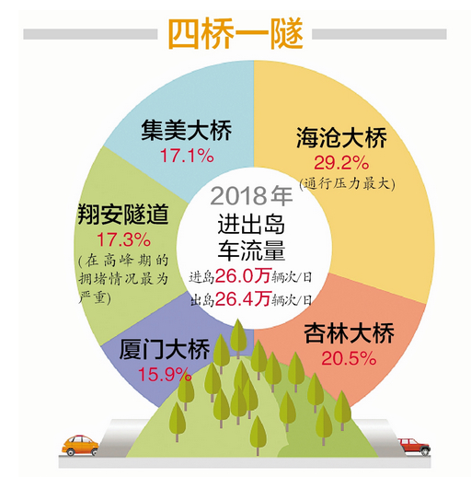
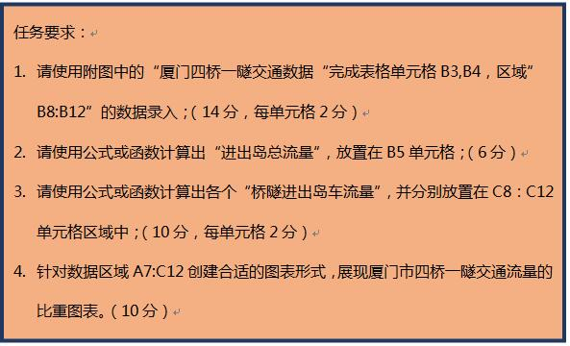
2018年厦门四桥一隧交通数据
 | 车流量（万辆次/日）
进岛车流量 | 26
出岛车流量 | 26.4
进出岛总流量 | 52.4

 | 车流量比重(%) | 桥隧进出岛车流量（万辆次/日）
厦门大桥 | 15.9 | 8.3
翔安隧道 | 17.3 | 9.1
集美大桥 | 17.1 | 9.0
海沧大桥 | 29.2 | 15.3
杏林大桥 | 20.5 | 10.7

